位置情報の入力方法について
地図から探そう・歴史文化資源（http://www.pref.nara.jp/miryoku/ikasu-nara/chizu/）にマークを表示させる位置情報を調べる方法
1 | Googleマップを表示 | https://goo.gl/maps/Jro1s8CkCCQ2
2 | 文化資源の場所を表示させます。 | ドラッグすると地図が移動します。画面端の「+」を押すと地図が拡大します。「-」を押すと縮小します。文化資源の場所を表示させたい地図まで移動してください。
3 | マークを表示させたい場所にマウスカーソルを移動させて右クリック | 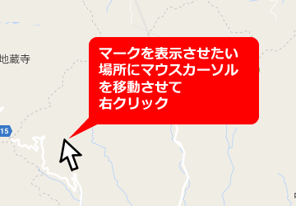
4 | 「この場所について」を選ぶ | 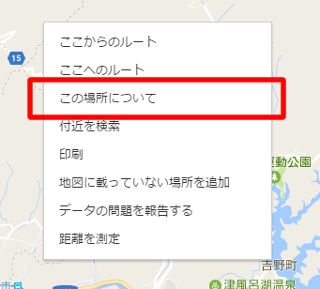
5 | 画面右下に現れる数字部分をクリック
6 | 画面左上に出てくる数字部分を選択してエクセルに貼り付けてください。 | 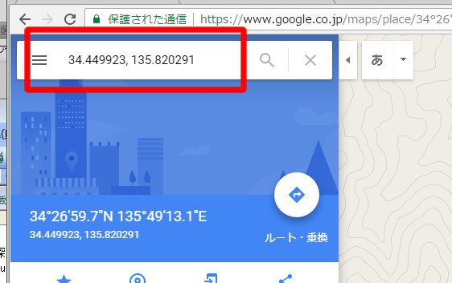

歴史文化資源データベース登載シート記入について
歴史文化資源データベース登載シート

歴史文化資源１件毎に個別の歴史文化資源データベース登載シートを作成してください。
※聖徳太子「ゆかりの地」、「伝承地」の名称はこの欄に記載
 |  |  |  |  |  |  | 記入年月日
歴史文化資源名 |  |  |  |  |  |  | 画像（主） | 画像（副）
（指定文化財の場合は正式名称）
所在地
本欄への画像データの添付が困難な場合は、別紙（Ａ４縦）に画像データをＬ版程度のサイズで印刷し、提出してください。
なお、県が運営する歴史文化資源データベースホームページに掲載する場合がありますので、画像データについては、
別途電子データ（jpgファイル等)を提出してください。
※電子データはホームページに掲載するにたる解像度のデータを提出してください。
所有者（団体） |  |  |  |  |  |  |  | 画像ｷｬﾌﾟｼｮﾝ
未改良
管理者（団体） |  |  |  |  |  |  |  | 画像（副）
区分 | 建造物 | 美術工芸品 | 遺跡等 | 無形 民俗文化財 | 有形 民俗文化財 | その他

「区分」については、いずれかの欄に「○」を記載してください。
「文化財指定」については、有無のいずれかの欄に「○」を記載してください。「有」の欄に○を記載した場合は、「指定内容」の欄に指定の区分（国指定、県指定、市町村指定）を記載してください。
文化財指定 | 有 | 無 | 指定内容 |  |  |  | 正面から見た○○門（××方向から撮影） | 画像ｷｬﾌﾟｼｮﾝ
文化資源の概要
当該歴史文化資源の概要（作られた時代、歴史的価値や文化的価値、文化財の指定を受けた時期（指定文化財の場合）、伝承や謂われ、その他当該歴史文化資源について参考となる幅広い事項）を記載してください。
なお、本欄には概要を記載し、詳細については、「『記紀・万葉集』との関連とその概要」、「当資源と関連する歴史上の人物とその概要」、「当資源と関連する文献史料」、「当資源と関連する伝承」、「他地域の関連する歴史文化資源」の各欄に記載してください。

当該歴史文化資源の現状、直近の修繕工事等の概要、日常の維持管理の状況、利用状況等を記載してください。
文化資源の現状

当該歴史文化資源が各地域において大切な歴史文化資源である理由を記載してください。
地域にとって大切な歴史文化資源である、その理由

「公開の状況」の欄について、期間等を限定して公開している場合は、「有」の欄に「○」を記載したうえで、「公開日・時間等」の欄に現時点で決定している公開（予定）期間等を記載してください。また、事前に予約等が必要な場合はその旨を記載してください。「観覧料金」の欄について団体料金等を設けている場合は、一般料金及び団体料金の両方を記載してください。

公開の状況 | 有 | 無 | 公開日・時間等
観覧料金 | 要 | 否 | 観覧料金
「記紀・万葉集」との関連とその概要
※ 該当がない場合は、「該当なし」と記載してください。
「『記紀・万葉集』との関連とその概要」の欄、「当資源と関連する歴史上の人物とその概要」の欄、「当資源と関連する文献史料」の欄、「当資源と関連する伝承」の欄、については、「文化資源の概要」の欄に記載した内容の詳細を記載してください。それぞれ幅広に記載し、複数の記載事項がある場合は、列挙してください。
当資源と関連する歴史上の人物とその概要
※ 該当がない場合は、「該当なし」と記載してください。

当該歴史文化資源と関連する他地域（市町村外、県外を含む）の歴史文化資源の概要を記載してください。
○申請者が市町村の場合
シート提出者：市町村長又は市町村教育長
担当者：○○課 役職 ×× ××
○申請者が団体の場合
シート提出者：団体名 団体の代表者の役職 団体の代表者名
担当者：担当者名
※担当者が申請者と同じ場合は、「同上」と記載してください。
○申請者が個人の場合
シート提出者：○○ ○○
担当者：同上
※担当者が申請者と異なる場合は、担当者の氏名及び申請者
との関係（子、行政書士等）を記載してください。
当資源と関連する文献史料
※ 該当がない場合は、「該当なし」と記載してください。

当資源と関連する伝承
※ 該当がない場合は「該当なし」と記載してください。

他地域の関連する歴史文化資源
※ 該当がない場合は、「該当なし」と記載してください。

※上記記載事項については、県が運営する歴史文化資源ﾃﾞｰﾀﾍﾞｰｽﾎｰﾑﾍﾟｰｼﾞﾞにおいて公開させていただく場合があります。 当様式の作成にあたっては、その旨をご承知いただいたうえで記載してください。

当該歴史文化資源問い合わせ先（県担当者から内容の確認をさせていただくご担当者を記載してください。）
シート提出者（団体においては団体名及び代表者） |  |  |  |  |  |  |  |  | ※記載枠が不足する場合は、上下方向に枠を拡大して記載してください。 複数枚にわたっても構いません。
担当者（団体の場合は担当部署及び担当者）
電話 |  |  |  |  |  | E-MAIL

